Hoja1
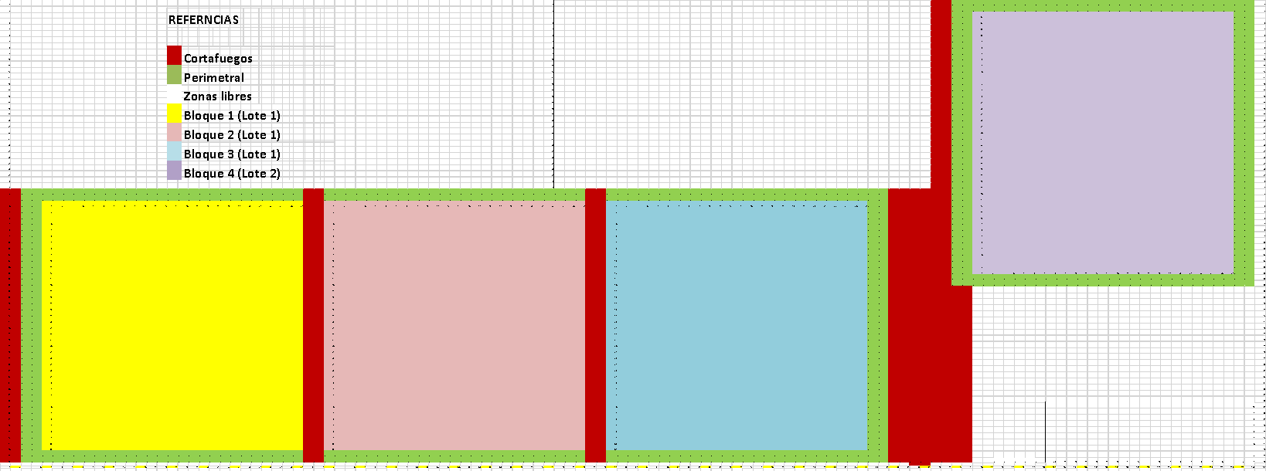
...
 |  |  |  |  |  |  |  |  | 10 | 11 | 12 | 13 | 14 | 15 | 16 | 17 | 18 | 19 | 20 | 21 | 22 | 23 | 24 | 25 | 26 | 27 | 28 | 29 | 30 | 31 | 32 | 33 | 34 | 35 | 36 | 37 | 38 | 39 | 40
...
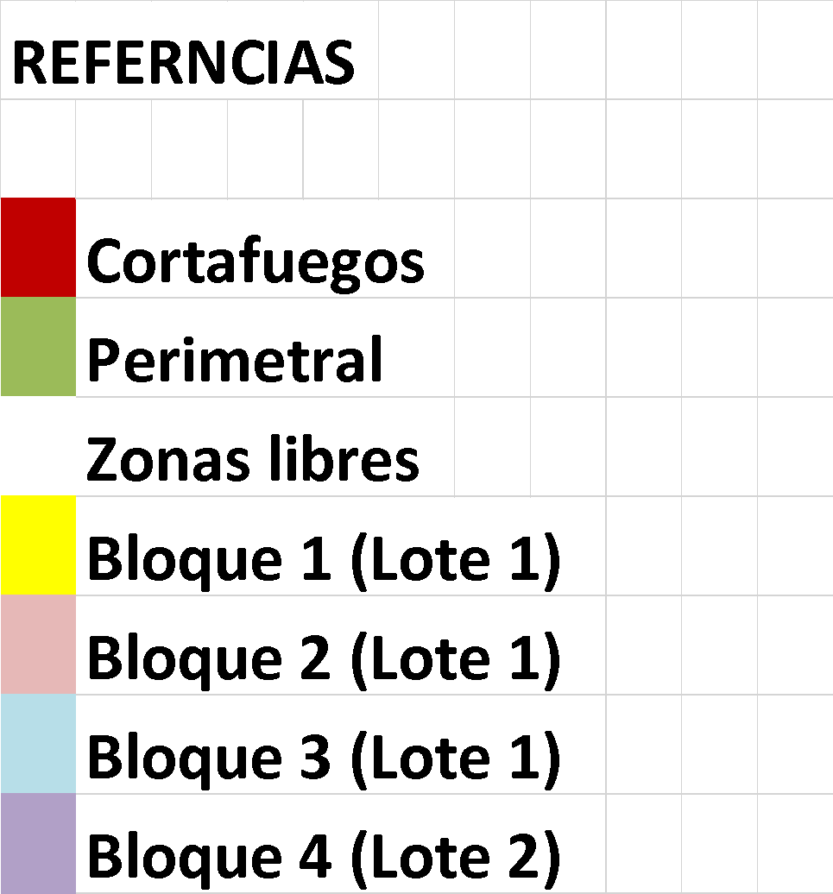
...
 |  |  |  |  |  |  |  |  | p | p | p | p | p | p | p | p | p | p | p | p | p | p | p | p | p | p | p | p |  |  | p | p | p | p | p | p | p | p | p
 |  |  |  |  |  |  |  |  | p | p | p | p | p | p | p | p | p | p | p | p | p | p | p | p | p | p | p | p |  |  | p | p | p | p | p | p | p | p | p
 |  |  |  |  |  |  |  |  | 6 | 7 | 8 | 9 | 10 | 11 | 12 | 13 | 14 | 15 | 16 | 17 | 18 | 19 | 20 | 21 | 22 | 23 | 24 | 25 |  |  | 1 | 2 | 3 | 4 | 5 | 6 | 7 | 8 | 9
 |  |  |  |  |  |  |  |  |  |  |  |  |  |  |  |  |  |  |  |  |  |  |  |  |  |  |  |  |  |  | 2
 |  |  |  |  |  |  |  |  |  |  |  |  |  |  |  |  |  |  |  |  |  |  |  |  |  |  |  |  |  |  | 3
 |  |  |  |  |  |  |  |  |  |  |  |  |  |  |  |  |  |  |  |  |  |  |  |  |  |  |  |  |  |  | 4
 |  |  |  |  |  |  |  |  |  |  |  |  |  |  |  |  |  |  |  |  |  |  |  |  |  |  |  |  |  |  | 5
 |  |  |  |  |  |  |  |  |  |  |  |  |  |  |  |  |  |  |  |  |  |  |  |  |  |  |  |  |  |  | 6
 |  |  |  |  |  |  |  |  |  |  |  |  |  |  |  |  |  |  |  |  |  |  |  |  |  |  |  |  |  |  | 7
 |  |  |  |  |  |  |  |  |  |  |  |  |  |  |  |  |  |  |  |  |  |  |  |  |  |  |  |  |  |  | 8
 |  |  |  |  |  |  |  |  |  |  |  |  |  |  |  |  |  |  |  |  |  |  |  |  |  |  |  |  |  |  | 9
 |  |  |  |  |  |  |  |  |  |  |  |  |  |  |  |  |  |  |  |  |  |  |  |  |  |  |  |  |  |  | 10
 |  |  |  |  |  |  |  |  |  |  |  |  |  |  |  |  |  |  |  |  |  |  |  |  |  |  |  |  |  |  | 11
 |  |  |  |  |  |  |  |  |  |  |  |  |  |  |  |  |  |  |  |  |  |  |  |  |  |  |  |  |  |  | 12
 |  |  |  |  |  |  |  |  |  |  |  |  |  |  |  |  |  |  |  |  |  |  |  |  |  |  |  |  |  |  | 13
 |  |  |  |  |  |  |  |  |  |  |  |  |  |  |  |  |  |  |  |  |  |  |  |  |  |  |  |  |  |  | 14
 |  |  |  |  |  |  |  |  |  |  |  |  |  |  |  |  |  |  |  |  |  |  |  |  |  |  |  |  |  |  | 15
 |  |  |  |  |  |  |  |  |  |  |  |  |  |  |  |  |  |  |  |  |  |  |  |  |  |  |  |  |  |  | 16
 |  |  |  |  |  |  |  |  |  |  |  |  |  |  |  |  |  |  |  |  |  |  |  |  |  |  |  |  |  |  | 17
 |  |  |  |  |  |  |  |  |  |  |  |  |  |  |  |  |  |  |  |  |  |  |  |  |  |  |  |  |  |  | 18
 |  |  |  |  |  |  |  |  |  |  |  |  |  |  |  |  |  |  |  |  |  |  |  |  |  |  |  |  |  |  | 19
 |  |  |  |  |  |  |  |  |  |  |  |  |  |  |  |  |  |  |  |  |  |  |  |  |  |  |  |  |  |  | 20
 |  |  |  |  |  |  |  |  |  |  |  |  |  |  |  |  |  |  |  |  |  |  |  |  |  |  |  |  |  |  | 21
 |  |  |  |  |  |  |  |  |  |  |  |  |  |  |  |  |  |  |  |  |  |  |  |  |  |  |  |  |  |  | 22
 |  |  |  |  |  |  |  |  |  |  |  |  |  |  |  |  |  |  |  |  |  |  |  |  |  |  |  |  |  |  | 23
 |  |  |  |  |  |  |  |  |  |  |  |  |  |  |  |  |  |  |  |  |  |  |  |  |  |  |  |  |  |  | 24
 |  |  |  |  |  |  |  |  |  |  |  |  |  |  |  |  |  |  |  |  |  |  |  |  |  |  |  |  |  |  | 25
 |  |  |  |  |  |  |  |  |  |  |  |  |  |  |  |  |  |  |  |  |  |  |  |  |  |  |  |  |  |  | 26
 |  |  |  |  |  |  |  |  |  |  |  |  |  |  |  |  |  |  |  |  |  |  |  |  |  |  |  |  |  |  | 27
 |  |  |  |  |  |  |  |  |  |  |  |  |  |  |  |  |  |  |  |  |  |  |  |  |  |  |  |  |  |  | 28
 |  |  |  |  |  |  |  |  |  |  |  |  |  |  |  |  |  |  |  |  |  |  |  |  |  |  |  |  |  |  | 29
 |  |  |  |  |  |  |  |  |  |  |  |  |  |  |  |  |  |  |  |  |  |  |  |  |  |  |  |  |  |  | 30
 |  |  |  |  |  |  |  |  |  |  |  |  |  |  |  |  |  |  |  |  |  |  |  |  |  |  |  |  |  |  | 31
 |  |  |  |  |  |  |  |  |  |  |  |  |  |  |  |  |  |  |  |  |  |  |  |  |  |  |  |  |  |  | 32
 |  |  |  |  |  |  |  |  |  |  |  |  |  |  |  |  |  |  |  |  |  |  |  |  |  |  |  |  |  |  | 33
 |  |  |  |  |  |  |  |  |  |  |  |  |  |  |  |  |  |  |  |  |  |  |  |  |  |  |  |  |  |  | 34
 |  |  |  |  |  |  |  |  |  |  |  |  |  |  |  |  |  |  |  |  |  |  |  |  |  |  |  |  |  |  | 35
 |  |  |  |  |  |  |  |  |  |  |  |  |  |  |  |  |  |  |  |  |  |  |  |  |  |  |  |  |  |  | 36
 |  |  |  |  |  |  |  |  |  |  |  |  |  |  |  |  |  |  |  |  |  |  |  |  |  |  |  |  |  |  | 37
 |  |  |  |  |  |  |  |  |  |  |  |  |  |  |  |  |  |  |  |  |  |  |  |  |  |  |  |  |  |  | 38
 |  |  |  |  |  |  |  |  |  |  |  |  |  |  |  |  |  |  |  |  |  |  |  |  |  |  |  |  |  |  | 39
 |  |  |  |  |  |  |  |  |  |  |  |  |  |  |  |  |  |  |  |  |  |  |  |  |  |  |  |  |  |  | 40
 |  |  |  |  |  |  |  |  |  |  |  |  |  |  |  |  |  |  |  |  |  |  |  |  |  |  |  |  |  |  | 41
 |  |  |  |  |  |  |  |  | p | p | p | p | p | p | p | p | p | p | p | p | p | p | p | p | p | p | p | p |  |  | p | p | p | p | p | p | p | p | p
 |  |  |  |  |  |  |  |  | p | p | p | p | p | p | p | p | p | p | p | p | p | p | p | p | p | p | p | p | p | p | p | p | p | p | p | p | p | p | p

1 | 2 | 3 | 4 | 5 | 6 | 7 | 8 | 9 | 10 | 11 | 12 | 13 | 14 | 15 | 16 | 17 | 18 | 19 | 20 | 21 | 22 | 23 | 24 | 25 | 26 | 27 | 28 | 29 | 30 | 31 | 32 | 33 | 34 | 35 | 36 | 37 | 38 | 39 | 40 | 41 | 42 | 43 | 44 | 45 | 46 | 47 | 48 | 49 | 50 | 51 | 52 | 53 | 54 | 55 | 56 | 57 | 58

Datos Infostat B1
 |  | linea 10 |  |  | linea 11 |  |  | linea 12 |  |  | linea 13 |  |  | linea 14 |  |  | linea 15 |  |  | linea 16
 |  | H105 |  |  | H117 |  |  | H117 |  |  | H117 |  |  | H117 |  |  | H117 |  |  | CG 08
 |  | sub-sin yeso |  |  | control |  |  | sub-con yeso |  |  | sub-con yeso |  |  | sub-sin yeso |  |  | sub-sin yeso |  |  | control
ALT (mt) | OBSERVACIONES | DAP (cm) | ALT (mt) | OBSERVACIONES | DAP (cm) | ALT (mt) | OBSERVACIONES | DAP (cm) | ALT (mt) | OBSERVACIONES | DAP (cm) | ALT (mt) | OBSERVACIONES | DAP (cm) | ALT (mt) | OBSERVACIONES | DAP (cm) | ALT (mt) | OBSERVACIONES | DAP (cm) | ALT (mt)
DAP (cm) y ALTURA (mt)
 | DAP (cm)
 | 1.8956730769
DAP (cm) y ALTURA (mt)
 | DAP (cm)
 | 1.8956730769
3.4 | flor, fruto y hormiga | 2.4 | 3.5 |  |  |  |  | 2.9 | 3.5 | HOJAS AMARILLAS | 1.4 | 2.9 |  | 1.1 | 2.9 |  | 1.9 | 3.4 |  | 1.0 | 3.1
4.0 |  | 3.4 | 3.6 |  |  | 0.5 |  | 2.4 | 3.5 |  |  | 1.6 |  | 1.3 | 2.7 |  | 2.6 | 3.7 |  |  | 0.75
3.5 |  | 1.7 | 3.4 |  |  |  |  | 3.0 | 3.75 |  |  | 0.9 |  | 2.2 | 3.2 |  | 3.3 | 4.0
3.5 |  | 3.6 | 4.0 |  |  |  |  | 2.5 | 3.75 |  |  |  |  | 2.6 | 3.4 | FLOR Y FRUTO | 3.2 | 4.0 | FRUTO | 0.6 | 2.3
3.7 | bifurcada | 2.8 | 3.8 |  |  |  |  |  | 1.2 |  |  | 1.3 | HOJAS VIOLETAS | 1.7 | 3.2 |  | 1.7 | 3.4 |  | 0.6 | 2.1
3.7 |  | 1.0 | 2.2 |  |  |  |  | 1.45 | 2.9 |  | 1.9 | 3.1 |  | 0.3 | 1.0 |  | 3.0 | 3.9
3.1 | rajado | 1.8 | 2.7 |  |  | 0.5 | HOJA AMARRILLA | 1.3 | 3.0 |  | 3.0 | 4.1 |  | 1.0 | 2.8 | HOJA VIOLETA | 2.4 | 3.8
3.85 |  | 3.4 | 3.4 |  | 0.4 | 1.4 |  | 1.6 | 3.3 |  |  |  |  | 1.4 | 2.8 |  | 2.3 | 3.8
 |  | 3.3 | 3.4 |  |  | 1.1 |  |  |  |  |  | 1.3 |  | 2.0 | 3.2 |  | 1.0 | 2.8
3.3 |  | 2.2 | 3.3 |  |  |  |  | 2.75 | 3.8 | CON FRUTO | 1.0 | 2.4 | TALLO PRINCIPAL ROTO | 2.1 | 3.4 |  | 0.6 | 2.4
4.2 |  | 4.6 | 4.1 |  |  |  |  | 1.8 | 3.4 |  | 1.2 | 2.6 |  | 1.5 | 2.8 |  | 0.8 | 2.4
4.4 |  | 4.25 | 4.1 |  |  |  |  | 1.9 | 3.4 |  | 0.7 | 2.15 |  | 0.7 | 2.1 |  | x | 1.6 | BIFURCADO
3.4 |  | 3.0 | 3.85 |  |  | 0.9 |  | 1.0 | 2.9 |  |  | 0.8 |  | x | 0.8 |  | x | 1.1
 |  | 3.8 | 3.85 |  |  | 0.8 |  |  | 1.0 |  | 0.3 | 1.4 |  | 2.1 | 3.1
3.4 |  | 3.4 | 3.85 |  |  |  |  |  | 1.0 |  |  | 0.6 | HOJAS ROJAS | x | 1.1
4.55 |  | 6.7 | 5.2 | ALTO |  |  |  | 1.2 | 2.7 | BIFURCADO |  |  |  |  |  |  |  |  |  |  | 0.9
4.1 |  | 1.0 | 2.15 |  |  |  |  | 1.5 | 3.2 |  | 0.2 | 1.4 |  | x | 0.8 |  | 0.4 | 1.9
 |  | 0.2 | 1.5 |  |  |  |  | 1.6 | 3.2 |  | 0.7 | 2.2 |  | x | 1.5 |  | x | 1.2 |  |  | 0.7
1.9 |  |  |  |  |  |  |  |  | 0.8 |  |  |  |  | x | 1.4
 |  |  |  |  |  |  |  |  | 0.7 |  |  | 0.5 |  | x | 1.8
3.4 |  | 2.5 | 3.3 |  |  |  |  | 3.4 | 4.0 |  | 1.8 | 3.2 | CON FLOR Y FRUTO | 1.4 | 2.8 |  | x | 1.7 | BIFURCADO |  | 1.5
 |  | 1.05 | 2.8 |  |  |  |  | 2.4 | 3.7 | FLOR y FRUTO | 1.3 | 3.0 |  | x | 2.25 | BIFURCADO | 0.6 | 2.2 |  | 1.0 | 2.3
3.6 |  | 2.4 | 3.3 |  |  |  |  | 2.5 | 4.0 |  | 2.4 | 3.5 |  | x | 1.0 |  | 1.2 | 2.3 |  |  | 1.0
3.6 |  | 3.45 | 3.6 |  |  |  |  | 1.9 | 3.7 |  | 1.5 | 3.35 |  | 1.6 | 2.9 |  | 3.0 | 3.7
2.2 |  | 3.75 | 3.5 |  |  |  |  | 3.4 | 3.3 |  | 2.6 | 3.6 |  | 0.8 | 2.6
1.85 |  |  |  |  |  |  |  | 2.2 | 3.8 |  | 2.6 | 3.9 |  | 1.5 | 3.3 |  | 0.3 | 1.7 |  | 2.8 | 4.6
 |  | 3.6 | 3.4 |  | 0.1 | 1.4 | SIN TALLO PRINCIPAL | 2.5 | 3.9 |  | 2.4 | 3.7 |  | x | 1.5 |  | 2.4 | 3.7 |  | 2.55 | 4.6
3.85 |  | 3.65 | 4.2 |  | 0.1 | 1.6 |  | 2.5 | 3.8 |  | 1.5 | 3.2 |  | 1.7 | 3.3 |  | 3.5 | 4.2 |  |  | 1.3
3.5 |  | 2.55 | 3.65 |  | 0.2 | 1.6 |  | 1.5 | 3.5 |  | 2.7 | 3.8 |  | 1.0 | 2.45 |  | 2.5 | 3.7 |  |  | 0.8
...

promedios finales
 | Promedio DUNNI subsolado |  | Promedio H105 subsolado |  | Promedio CG08 subsolado |  | Promedio CG09 subsolado |  | Promedio H117 subsolado
DAP (cm) | 2.3778658794 | DAP (cm) | 2.4434787637 | DAP (cm) | 3.7379847231 | DAP (cm) | 3.3240315871 | DAP (cm) | 2.448270736
ALTURA (mt) | 2.720960002 | ALTURA (mt) | 2.8956233363 | ALTURA (mt) | 3.7862740118 | ALTURA (mt) | 3.488023577 | ALTURA (mt) | 2.9134704924

 | promedio DUNNI control |  | Promedio H105 control |  | Promedio CG08 control |  | Promedio CG09 control |  | Promedio H117 control
DAP (cm) | 2.0 | DAP (cm) | 2.036874355 | DAP (cm) | 2.1 | DAP (cm) | 2.4230628655 | DAP (cm) | 1.3280921053
ALTURA (mt) | 2.2059001671 | ALTURA (mt) | 2.4524758454 | ALTURA (mt) | 2.6270942982 | ALTURA (mt) | 2.7513157895 | ALTURA (mt) | 1.8640991684

Promedio DUNNI subsolado
Promedio H105 subsolado
Promedio CG08 subsolado
Promedio CG09 subsolado
Promedio H117 subsolado

Promedio DUNNI control
Promedio H105 control
Promedio CG08 control
Promedio CG09 control
Promedio H117 control

 | Promedio DUNNI subsolado |  |  | Promedio H105 subsolado |  |  | Promedio CG08 subsolado |  |  | Promedio CG09 subsolado
DAP (cm) | 2.3778658794 |  | 0 | 2.4434787637 |  | 0 | 3.7379847231 |  | 0 | 3.3240315871 |  | 0
ALTURA (mt) | 2.720960002 |  | 0 | 2.8956233363 |  | 0 | 3.7862740118 |  | 0 | 3.488023577 |  | 0
 | Promedio H105 control |  |  | Promedio CG08 control |  |  | Promedio CG09 control |  |  | Promedio H117 control
DAP (cm) | 2.036874355 |  | 0 | 2.1211718154 |  | 0 | 2.4230628655 |  | 0 | 1.3280921053 |  | 0
ALTURA (mt) | 2.4524758454 |  | 0 | 2.6270942982 |  | 0 | 2.7513157895 |  | 0 | 1.8640991684 |  | 0

